상품제안서
수첩형 점착메모지 6P (HS-130-10) | 상품코드: S22280

 |  |  |  |  |  |  | 02-713-8555 | www.synergygift.co.kr
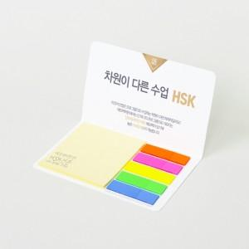 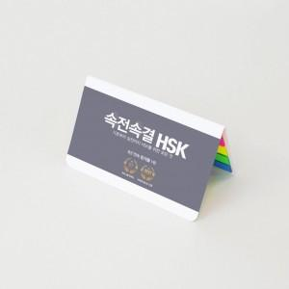

【상세/제작정보】

【인쇄/포장옵션】 | 표지컬러 내지먹1도 / 포장불가능

【공급단가】 | 수량 | 1,000~ | 2,000~ | 3,000~ | 5,000~ | 10,000~
*VAT별도 | 20매 | 510원 | 460원 | 440원 | 440원 | 420원
 | 30매 | 550원 | 490원 | 480원 | 470원 | 460원
 | 50매 | 640원 | 570원 | 560원 | 550원 | 530원
 | 100매 | 830원 | 750원 | 730원 | 720원 | 700원

【상품 URL】 | https://www.synergygift.co.kr:443/src/goods_detail.php?gdno=22280

